表紙・改定履歴
Webダイレクト販売

画面設計書
共通項目仕様

© 2020 Sasuke Financial Lab Inc.

変 更 記 録
版数 REV. | 作成更新日 | 変 更 内 容 | 担 当
01 | 2020-08-24 | 初版 | 小川
02 | 2020-09-07 | Adobe Reader追加 | 小川
03 | 2020-09-14 | UI工程初版 | 小川
04 | 2020-11-19 | エラー系のレイアウトを更新 | 小川
05 | 2021-01-12 | ログアウトボタン押下時の処理を追記 | 須永

共通項目レイアウト

共通項目レイアウト |  | システム
 |  | Webダイレクト販売

 |  |  |  | メンテナンス時間案内（各画面タイトルの上に配置）
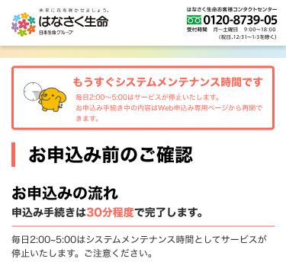

 | ヘッダー1(ロゴと電話番号のみ)

 | ヘッダー2(ロゴ、ハンバーガーメニュー、ログアウトボタン)

 | ヘッダー2、ハンバーガーメニュー展開時
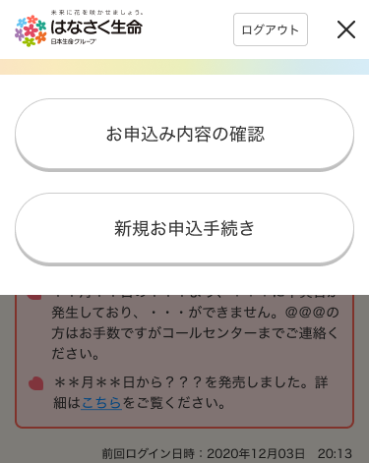

 |  |  |  | AdobeReader
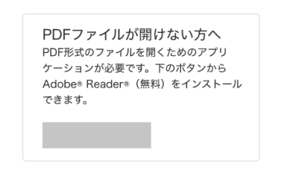

 | 下部の戻る

 | 入力項目のバリデーションエラー（入力欄の下部に配置） |  | サーバー・複合エラー表示（各画面タイトルの上に配置）
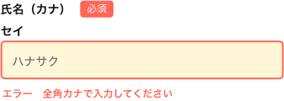
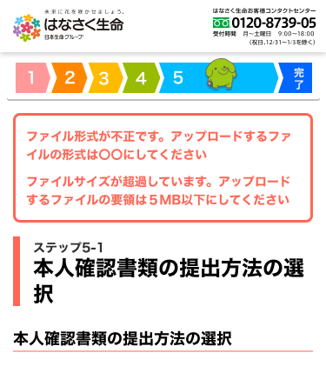

 | 次の画面へ遷移するボタン

